提成支付申请单界面
修改
撤回
流转记录

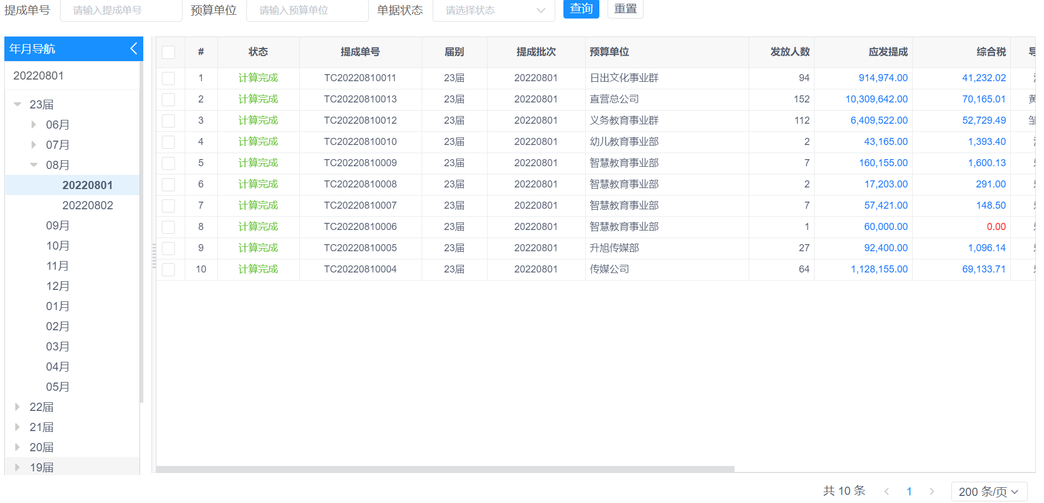

双击单据打开单据详情界面（发放明细在税务计算完成后显示）：

 | 提成支付申请单
 | 部门： | 直营总公司 |  |  |  | 制表日期： | 2022-06-09
 | 支付事由： | 支付22届5月第二批提成
 | 备注：

 | 提成明细：
 | 提成类型 | 归属类别 | 申请提成 | 扣款金额 |  | 实发金额
 | 扎帐后提成 | 20届 | 6000.00 | 900.00 |  | 5100.00 |  | 金太阳-个卡 | 1900
 | 期间提成 | 21届 | 10000.00 | 1600.00 |  | 8400.00 |  | 金太阳-公户 | 4100.00 | 发了70万入70万，30万不入账
 | 绩效奖提成 | 23届 | 480.00 | 100.00 |  | 380.00
 | 预提绩效奖 | 22届 | 2000.00 | 400.00 |  | 1600.00
 |  |  | 18480.00 | 3000.00 |  | 15480.00 |  | 慧谷-公户 | 3200.00
 |  |  |  |  |  |  |  | 慧谷-个卡 | 1900
 | 预算明细：

 | 科目编码 |  | 科目名称 |  |  | 金额 |  | 自动生成报销单审核通过
 | 6601.03 |  | 绩效奖 |  |  | 480.00 |  | 付款完成后
 | 2315.22 |  | 22届-预提绩效奖 |  |  | 2000.00

 | 发放明细： 合计发放金额：14280.00 ； 员工个体户未发放金额：1000.00；外部户发放金额：200.00; |  |  |  |  |  |  | 陈彩莲（无票）-公户 | 1600
 | 付款单位 |  |  | 员工发放金额 |  | 员工个体户发放金额 |  | 张三-公户 | 100
 |  |  |  | 提成发放 | 费用发放 | 公户 | 个卡
 | 江西金太阳教育研究有限公司 |  |  | 2000.00 | 500.00 | 4100.00 | 1900.00
 | 江西慧谷文化传播有限公司 |  |  | 1000.00 | 1000.00 | 3200.00 | 1900.00 | 金太阳-提成 | 2000
 | 陈彩莲（无票） |  |  | 2000.00 |  | 1600.00 |  | 金太阳-费用 | 500
 |  |  |  | 980.00 | 1500.00 | 9000.00 | 3800.00 | 慧谷-提成 | 1000
 |  |  |  |  |  |  |  | 慧谷-费用 | 2000
 | 查看提成发放明细表

 | 说明：点开查看发放明细表，打开EXCEL文件

非员工个体户计算界面
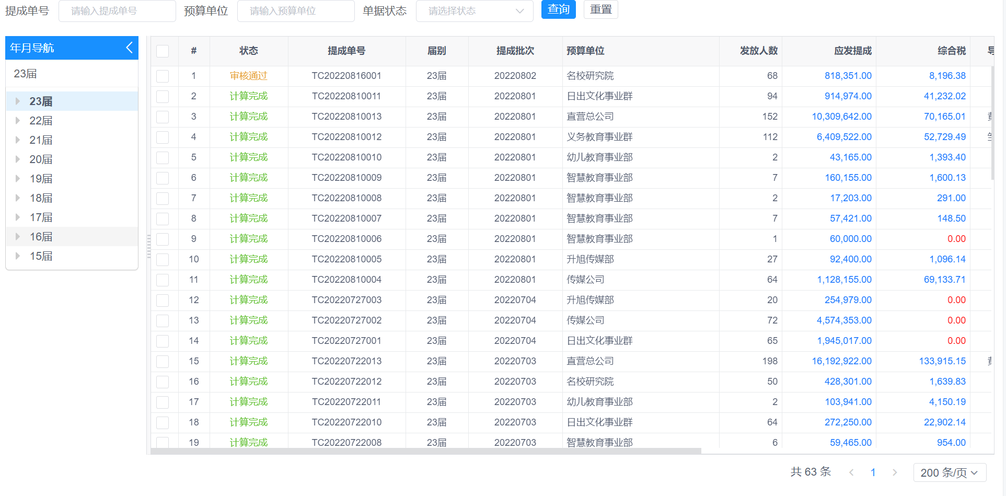
员工发放明细
导出外部户发放明细
费用明细

员工发放明细（原发放明细）
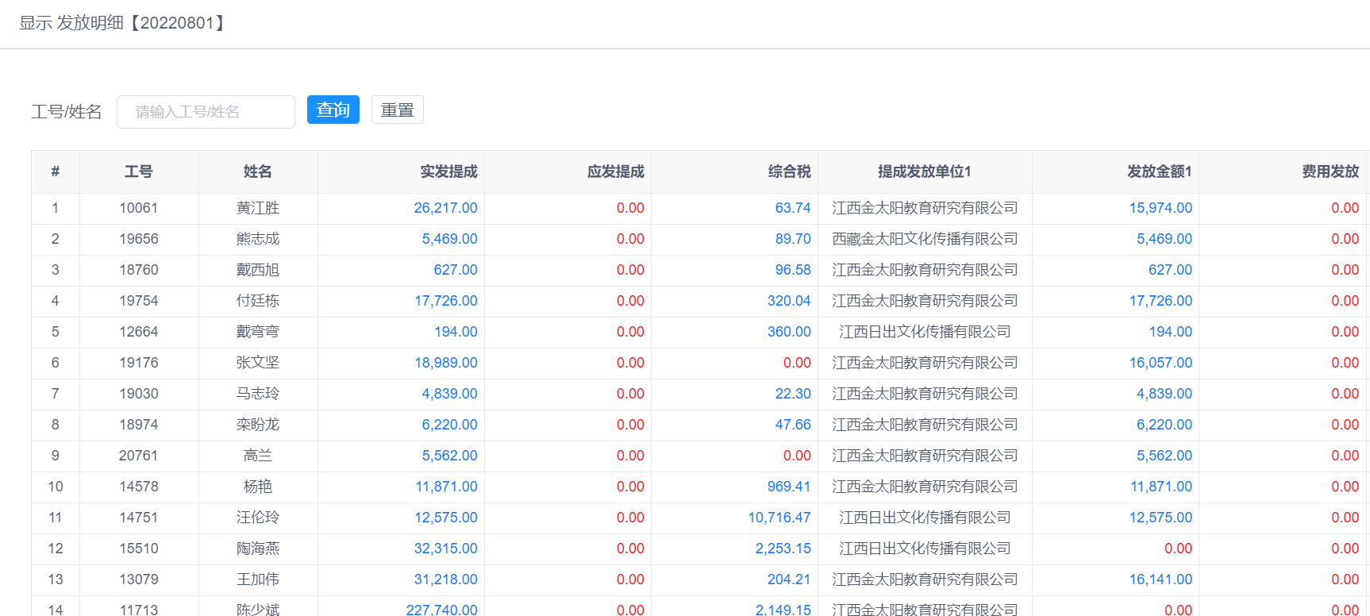

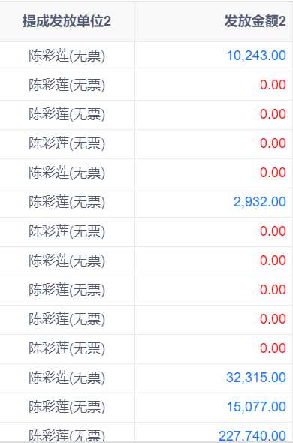
提成发放单位3 | 发放金额3

张三 | 0.00
李四 | 1.00
刘星 | 2.00

 |  | 张三 90；李四，80；

员工个体户档案维护
批次
请输入批次
部门
请输入部门
大区
请输入大区
工号
请输入工号
姓名
请输入姓名
发放单位
请输入发放单位
户名
请输入户名
发放意见
请输入发放意见
 | # | 停用标志 | 批次 | 部门 | 省区/大区 | 工号 | 姓名 | 联系电话 | 账户类型 | 户名 | 账号 | 开户行 | 发放单位 | 发放意见 | 社保停发日期 | 离职日期 | 服务协议 | 自办/代办 | 平台公司 | 核定/查账 | 年额度
 | 1 | 是 |  |  |  |  |  |  | 个卡 |  |  |  | 金太阳 |  |  |  |  |  |  |  | 3600000
 | 2 | 否 |  |  |  |  |  |  | 公户 |  |  |  | 陈彩莲（无票）

 |  | 新增员工个体户信息
*批次
文本，手输
*部门
下拉选择预算单位，模糊查询
*省区/大区
手填

*工号
*姓名
根据工号带出来
下拉选择人员，模糊查询
根据工号带出来
*联系电话

*账户类型
个卡/公户
*户名
手填

*账号
文本，手填

*开户行
选择银行信息（与银行账户的开户行逻辑一样）

*发放单位
个卡/公户
*发放意见
文本，手填

社保停发日期
选择日期
离职日期
选择日期

服务协议
文本，手输
自办/代办
自办/代办

平台公司
文本，手输
核定/查账
核定/查账

*年额度
数值，手输

备注
文本，手填

导入导出模板

*批次 | *部门 | *省区/大区 | *工号 | *姓名 | *联系电话 | *账户类型（个卡/公户） | *户名 | *账号 | *银行类型 | *开户行 | *省份 | *城市 | *电子联行号 | *发放单位 | *发放意见 | 社保停发日期 | 离职日期 | 服务协议 | 自办/代办 | 平台公司 | 核定/查账 | 备注

收票信息维护
批次
请输入批次
部门
请输入部门
大区
请输入大区
工号
请输入工号
姓名
请输入姓名
户名
发放意见
年份
请输入年份
月份
请输入月份
个体户名称
请输入发放单位
发票金额
请输入发票金额

 | # | 批次 | 部门 |  | 省区/大区 |  | 工号 | 姓名 | 个体户名称 |  | 年份 | 月份 | 发票金额
 | 1
 | 2

 | 新增收票信息

*工号
姓名
下拉选择人员，模糊查询
根据工号带出来
批次
根据工号从员工个体户档案带出批次

部门
根据工号从员工个体户档案中带出部门
省区/大区
根据工号从员工个体户档案中带出

*个体户名称
从员工个体户档案中选择该员工下的“户名”，下拉框

*年份
下拉框选择（2019、2020、2021、2022）
*月份
下拉框选择（1月-12月）
*发票金额
数值，手输

备注
文本，手填

导入模板：
工号 | 姓名 | 个体户名称 | 年份 | 月份 | 发票金额

导出数据：
批次 |  | 部门 | 省区/大区 |  | 工号 | 姓名 | 个体户名称 |  | 年份 | 月份 | 发票金额

员工个体户操作界面
2.5.3
导出员工个体户明细
导入员工个体户发放明细
员工个体户发放明细
确认完成
取消确认
撤回员工个体户导入

2.5.3.1.2
导出员工个体户明细：

序号 | 批次 | 部门 | 省区/大区 | 工号 | 姓名 | 当期待发提成金额 | 个体户名称/户名 | 账户类型 | 累计交票 | 累计已发提成 | 当期提成发放金额 | 累计已发工资 | 当期工资发放金额 | 累计已发福利 | 当期福利费发放金额 | 累计已发 | 剩余票额 | 剩余发放限额 | 发放单位 （公司全称） | 发放状态 （正常/停发）
1 | 第一批 | 直营 | 山东 | 11009 | 付杰华 | 6300.00 | 莱西市浩希营销策划中心 | 公户 | 50000.00 | 30000.00 |  | 10000.00 |  | 2000.00 |  | 42000.00 | 8000.00 | 3558000.00 | 江西金太阳教育研究有限公司 | 正常
2 | 第一批 | 直营 | 山东 | 11009 | 付杰华 | 6300.00 | 南昌市浩希营销策划中心 | 公户 | 10000.00 | 2000.00 |  | 1000.00 |  | 200.00 |  | 3200.00 | 6800.00 | 3596800.00 | 江西慧谷文化传播有限公司 | 正常
3 | 第一批 | 直营 | 山东 | 11009 | 付杰华 | 6300.00 | 付杰华 | 个卡 | 5000.00 | 1000.00 |  | 500.00 |  | 100.00 |  | 1600.00 | 3400.00 | 3598400.00 | 江西金太阳教育研究有限公司 | 正常

2.5.3.2.2
导入员工个体户发放明细：

序号 | 批次 | 部门 | 省区/大区 | 工号 | 姓名 | 当期待发提成金额 | 个体户名称/户名 | 账户类型 | 累计交票 | 累计已发提成 | 当期提成发放金额 | 累计已发工资 | 当期工资发放金额 | 累计已发福利 | 当期福利费发放金额 | 累计已发 | 剩余票额 | 剩余发放限额 | 发放单位 （公司全称） | 发放状态 （正常/停发）
1 | 第一批 | 直营 | 山东 | 11009 | 付杰华 | 6300.00 | 莱西市浩希营销策划中心 | 公户 | 50000.00 | 30000.00 | 3000.00 | 10000.00 | 1000.00 | 2000.00 | 100.00 | 42000.00 |  |  | 江西金太阳教育研究有限公司 | 正常
2 |  |  |  |  |  | 6300.00 |  | 公户 | 0.00 | 2000.00 | 200.00 |  |  |  |  | 2000.00 |  |  | 陈彩莲（无票） | 停发
3 |  |  |  |  |  | 6300.00 |  | 公户 | 0.00 | 1000.00 | 100 |  |  |  |  | 1000.00 |  |  | 张三 | 正常
4 | 第一批 | 直营 | 山东 | 11009 | 付杰华 | 6300.00 | 南昌市浩希营销策划中心 | 公户 | 10000.00 | 1500.00 | 1000.00 | 1000.00 | 500.00 | 200.00 | 100.00 | 2700.00 |  |  | 江西慧谷文化传播有限公司 | 正常
5 |  |  |  |  |  | 6300.00 |  | 公户 | 0.00 | 500.00 | 700.00 |  |  |  |  | 500.00 |  |  | 陈彩莲（无票） | 正常
6 | 第一批 | 直营 | 山东 | 11009 | 付杰华 | 6300.00 | 付杰华 | 个卡 | 0.00 | 1000.00 | 1300.00 | 500.00 | 500.00 | 100.00 | 100.00 | 1600.00 |  |  | 江西金太阳教育研究有限公司 | 正常

2.5.3.4
员工个体户发放明细：

显示员工个体户发放明细【20220801】

批次
请输入批次
部门
请输入部门
大区
请输入大区
工号
请输入工号
姓名
请输入姓名
剩余票额
请输入剩余票额
个体户名称/户名
请输入个体户名称/户名
账户类型
公户/个卡
发放状态
正常/停发
发放单位
请输入发放单位
剩余发放限额
请输入剩余发放限额
 | # | 批次 | 部门 | 省区/大区 | 工号 | 姓名 | 当期待发提成金额 | 个体户名称/户名 | 账户类型 | 累计交票 | 累计已发提成 | 当期提成发放金额 | 累计已发工资 | 当期工资发放金额 | 累计已发福利 | 当期福利发放金额 | 累计已发 | 当期发放总额 | 剩余票额 | 剩余发放限额 | 发放单位 （公司全称） | 发放状态 （正常/停发） | 更新时间 | 是否延期待付 | 确认完成/确认发放时间
 | 1 | 第一批 | 直营 | 山东 | 11009 | 付杰华 | 6300.00 | 莱西市浩希营销策划中心 | 公户 | 50000.00 | 30000.00 | 3000.00 | 10000.00 | 1000.00 | 2000.00 | 100.00 | 42000.00 | 4100.00 | 3900.00 | 3553900.00 | 江西金太阳教育研究有限公司 | 正常 | 2022-8-22 22:21:45 | 否 | 2022-8-22 22:23:45
 | 2 |  |  |  |  |  |  |  | 公户 | 0.00 | 2000.00 | 200.00 |  |  |  |  | 2000.00 | 200.00 | 0.00 | 0.00 | 陈彩莲（无票） | 正常 | 2022-8-22 22:21:45 | 否 | 2022-8-22 22:23:45
 | 3 |  |  |  |  |  |  |  | 公户 | 0.00 | 1000.00 | 100 |  |  |  |  | 1000.00 | 100.00 | 0.00 | 0.00 | 张三 | 正常 | 2022-8-22 22:25:45 | 否 | 2022-8-22 22:23:45
 | 4 | 第一批 | 直营 | 山东 | 11009 | 付杰华 | 6300.00 | 南昌市浩希营销策划中心 | 公户 | 10000.00 | 1500.00 | 1000.00 | 1000.00 | 500.00 | 200.00 | 100.00 | 2700.00 | 1600.00 | 5700.00 | 3595700.00 | 江西慧谷文化传播有限公司 | 正常 | 2022-8-22 22:25:45 | 否 | 2022-8-22 22:23:45
 | 5 |  |  |  |  |  |  |  | 公户 | 0.00 | 500.00 | 700.00 |  |  |  |  | 500.00 | 700.00 | 0.00 | 0.00 | 陈彩莲（无票） | 正常 | 2022-8-22 22:25:45 | 否 | 2022-8-22 22:23:45
 | 6 | 第一批 | 直营 | 山东 | 11009 | 付杰华 |  | 付杰华 | 个卡 | 0.00 | 1000.00 | 1300.00 | 500.00 | 500.00 | 100.00 | 100.00 | 1600.00 | 1900.00 | 0.00 | 0.00 | 江西金太阳教育研究有限公司 | 正常 | 2022-8-22 22:25:45 | 否 | 2022-8-22 22:23:45
 | 7 | 第一批 | 直营 | 山东 | 11009 | 罗江 | 6300.00 | 福州市浩希营销策划中心 | 公户 | 10000.00 | 1500.00 | 1000.00 | 1000.00 | 500.00 | 200.00 | 100.00 | 2700.00 | 1600.00 | 5700.00 | 3595700.00 | 江西慧谷文化传播有限公司 | 停发 | 2022-8-22 22:25:45 | 是 | 2022-8-23 22::45:00
 | 8 |  |  |  |  |  |  |  | 公户 | 0.00 | 500.00 | 700.00 |  |  |  |  | 500.00 | 700.00 | 0.00 | 0.00 | 陈彩莲（无票） | 停发 | 2022-8-22 22:25:45 | 是 | 2022-8-23 22::45:00
 | 9 | 第一批 | 直营 | 山东 | 11009 | 罗江 |  | 罗江 | 个卡 | 0.00 | 1000.00 | 1300.00 | 500.00 | 500.00 | 100.00 | 100.00 | 1600.00 | 1900.00 | 0.00 | 0.00 | 江西慧谷文化传播有限公司 | 停发 | 2022-8-22 22:25:45 | 是 | 2022-8-23 22::45:00

 |  |  |  |  |  |  |  |  |  |  |  |  |  |  |  |  |  | 金太阳-个卡 | 1900
 |  |  |  |  |  |  |  |  |  |  |  |  |  |  |  |  |  | 金太阳-公户 | 4100.00
 |  |  |  |  |  |  |  |  |  |  |  |  |  |  |  |  |  | 慧谷-公户 | 3200.00
 |  |  |  |  |  |  |  |  |  |  |  |  |  |  |  |  |  | 慧谷-个卡 | 1900
 |  |  |  |  |  |  |  |  |  |  |  |  |  |  |  |  |  | 陈彩莲（无票）-公户 | 1600
 |  |  |  |  |  |  |  |  |  |  |  |  |  |  |  |  |  | 张三-公户 | 100

 |  |  |  |  |  |  |  |  |  |  |  |  |  |  | 新增员工数据导入，已存在员工不导入，可删除再导入，界面可直接新增、修改，但是提交时校验是否存在同样员工、同样发放单位的数据，有一样的不允许提交。
 |  |  |  |  |  |  |  |  |  |  |  |  |  |  | 确认后修改只能改停发数据；出纳付款接收所有发放数据，对于延期代付的数据银行回单来了线下给到会计那做账。

 |  |  |  |  |  |  |  |  |  |  |  |  |  |  |  |  |  | 6月发票才给
 |  |  |  |  |  |  |  |  |  |  |  |  |  |  | 3月 |  |  |  |  |  |  | 确认后补充的支付数据为延期待付

新增员工个体户发放界面
新增员工个体户发放信息

*工号
从【导入明细】中有的员工选择
姓名
根据工号带出来
批次
根据工号从员工个体户档案带出批次

部门
自动带出
省区/大区
自动带出
当期待发提成金额
自动带出

*个体户名称
从员工个体户档案中选择该员工下的“户名”，下拉框
账户类型
自动带出

累计已发提成
自动带出
*当期提成发放金额
手输

累计已发工资
自动带出
*当期工资发放金额
手输

累计已发福利
自动带出
*当期福利发放金额
手输

累计已发
累计已发提成+累计已发工资+累计已发福利
当期发放总额
当期提成+当期工资+当期福利

累计交票
自动带出收票信息中的发票金额
剩余票额
累计交票-累计已发-当期发放总额

剩余发放限额
员工个体户年限额-累计已发-当期发放总额
离职日期
根据工号从员工个体户档案带出

*发放单位
默认员工个体户发放单位，可修改其他开票单位
*发放状态
默认正常，可修改成延期发放、调账

会计做账界面
会计做账-列表界面

做账任务

历史数据
流转记录
员工个体户发放明细
员工发放明细
做账完成

单号号
提成批次号
部部门
部做账单位
查询
重置
 | # | 提成单号 | 届别 | 月份 | 批次 | 部门 | 发放金额 | 任务接收时间 | 做账会计 | 做账时间
 | 1 | TC20220810011 | 23届 | 8月 | 20220801 | 直营 | 5680.00 | 2022-8-16 14:30:34
 | 2 | TC20220811012 | 23届 | 8月 | 20220801 | 传媒 | 2000.00 | 2022-8-17 14:30:34

会计做账-历史数据界面

历史数据

单号号
部届别
23届
部月份
8月
提成批次号
部门
部做账单位
单据状态号
查询
重置
# | 单据状态 |  | 单号 | 届别 | 月份 | 批次 | 做账单位 | 部门 | 发放金额 | 任务接收时间 | 做账会计 | 做账时间
1 | 退回 |  | TC20220810011 | 23届 | 8月 | 20220801 | 金太阳 | 直营 | 2000.00 | 2022-8-16 14:30:34 | 陈波 | 2022-8-16 15:40:23
2 | 支付完成 |  | TC20220810012 | 23届 | 8月 | 20220801 | 日出 | 义教 | 3000.00 | 2022-8-16 14:30:34 | 陈波 | 2022-8-16 15:40:23

 | 做账完成弹框：
 |  | 确认完成做账的单位

做账单位
金太阳；日出；慧谷

金太阳
日出
慧谷
确认
关闭

双击单据打开单据详情界面：

 |  | 提成支付申请单
 |  | 部门： | 直营总公司 |  |  |  | 制表日期： | 2022-06-09
 |  | 支付事由： | 支付22届5月第二批提成

 |  | 提成明细：
 |  | 提成类型 | 归属类别 | 申请提成 | 扣款金额 |  | 实发金额
 |  | 扎帐后提成 | 20届 | 6480.00 | 1000.00 |  | 5480.00
 |  | 期间提成 | 21届 | 12000.00 | 2000.00 |  | 10000.00
 |  |  |  | 17480.00 | 3000.00 |  | 15480.00

 |  | 发放明细： 合计发放金额：14480.00 ； 员工个体户未发放金额：1000.00；
 |  | 付款单位 |  |  | 员工发放金额 |  | 员工个体户发放金额
 |  |  |  |  | 提成发放 | 费用发放 | 公户 | 个卡
 |  | 江西金太阳教育研究有限公司 |  |  | 2000.00 | 500.00 | 4100.00 | 1900.00
 |  | 江西慧谷文化传播有限公司 |  |  | 1000.00 | 2000.00 | 3200.00 | 1900.00
 |  | 陈彩莲（无票） |  |  | 2000.00 |  | 1600.00
 |  |  |  |  | 980.00 | 700.00 | 9000.00 | 3800.00

出纳付款界面
按提成付款列表：

按提成付款

查看提成支付申请单
付款完成
查看已支付数据

付款单位
付款单位
部门
部门
部门
银行类型
银行类型
部批次
部批次
部提成单号
部提成单号
部收款人
部收款人
查询
查询
重置
重置

 | # | 付款状态 | 任务接收时间 | 付款单号 | 提成单号 | 批次 | 部门 | 付款单位 | 付款金额 | 收款人账号 | 收款人名称 | 收方开户行 | 电子联行号 | 省份 | 城市 | 银行类型 | 支付人员 | 支付时间
 | 1 | 待支付 | 2022-8-16 14:30:34 | FK2022081600001 | TC20220810011 | 20220801 | 直营 | 江西慧谷文化传播有限公司 | 3000.00 | 123456789 | 黄江胜 | 南昌支行 | 210987 | 江西 | 南昌 | 招商银行
 | 2 | 待支付 | 2022-8-16 14:30:34 | FK2022081600002 | TC20220810011 | 20220801 | 直营 | 陈彩莲（无票） | 1000.00 | 123456790 | 黄江胜 | 南昌支行 | 210987 | 江西 | 南昌 | 招商银行
 | 3 | 待支付 | 2022-8-16 14:30:34 | FK2022081600003 | TC20220811012 | 20220801 | 传媒 | 江西金太阳教育研究有限公司 | 2500.00 | 12590765 | 熊志成 | 南昌支行 | 210987 | 江西 | 南昌 | 招商银行
 | 4 | 待支付 | 2022-8-16 14:30:34 | FK2022081600004 | TC20220811012 | 20220801 | 传媒 | 陈彩莲（无票） | 1000.00 | 12590766 | 熊志成 | 南昌支行 | 210987 | 江西 | 南昌 | 招商银行
 | 5 | 待支付 | 2022-8-16 14:30:34 | FK2022081600005 | TC20220810011 | 20220801 | 直营 | 江西金太阳教育研究有限公司 | 1900.00 | 1234590 | 付杰华 | 南昌支行 | 210987 | 江西 | 南昌 | 招商银行
 | 6 | 支付中 | 2022-8-16 14:30:34 | FK2022081600006 | TC20220810011 | 20220801 | 直营 | 江西金太阳教育研究有限公司 | 4100.00 | 1234591 | 莱西市浩希营销策划中心 | 高新支行 | 210987 | 江西 | 南昌 | 中国银行 | 周娜 | 2022-8-17 14:30:34
 | 7 | 支付中 | 2022-8-16 14:30:34 | FK2022081600007 | TC20220810011 | 20220801 | 直营 | 陈彩莲（无票） | 200.00 | 1234591 | 莱西市浩希营销策划中心 | 高新支行 | 210987 | 江西 | 南昌 | 中国银行 | 周娜 | 2022-8-17 14:30:34
 | 8 | 支付中 | 2022-8-16 14:30:34 | FK2022081600008 | TC20220810011 | 20220801 | 直营 | 江西慧谷文化传播有限公司 | 1600.00 | 1234592 | 南昌市浩希营销策划中心 | 高新支行 | 210988 | 江西 | 南昌 | 中国银行 | 周娜 | 2022-8-17 14:30:34
 | 9 | 支付中 | 2022-8-16 14:30:34 | FK2022081600009 | TC20220810011 | 20220801 | 直营 | 陈彩莲（无票） | 700.00 | 1234592 | 南昌市浩希营销策划中心 | 高新支行 | 210989 | 江西 | 南昌 | 中国银行 | 周娜 | 2022-8-17 14:30:34

查看提成支付申请单：
 |  | 提成支付申请单详情
流转记录

 |  | 提成支付申请单
 |  | 部门： | 直营总公司 |  |  |  | 制表日期： | 2022-06-09
 |  | 支付事由： | 支付22届5月第二批提成

 |  | 提成明细：
 |  | 提成类型 | 归属类别 | 申请提成 | 扣款金额 |  | 实发金额
 |  | 扎帐后提成 | 20届 | 6480.00 | 1000.00 |  | 5480.00
 |  | 期间提成 | 21届 | 12000.00 | 2000.00 |  | 10000.00
 |  |  |  | 17480.00 | 3000.00 |  | 15480.00

 |  | 发放明细： 合计发放金额：14480.00 ； 员工个体户未发放金额：1000.00；
 |  | 付款单位 |  |  | 员工发放金额 |  | 员工个体户发放金额
 |  |  |  |  | 提成发放 | 费用发放 | 公户 | 个卡
 |  | 江西金太阳教育研究有限公司 |  |  | 2000.00 | 500.00 | 4100.00 | 1900.00
 |  | 江西慧谷文化传播有限公司 |  |  | 1000.00 | 2000.00 | 3200.00 | 1900.00
 |  | 陈彩莲（无票） |  |  | 2000.00 |  | 1600.00
 |  |  |  |  | 980.00 | 700.00 | 9000.00 | 3800.00
关闭

查看已支付数据的列表：

查看已支付数据

付款单位
付款单位
部门
部门
部门
银行类型
银行类型
部批次
部批次
部提成单号
部提成单号
部收款人
部收款人
查询
查询
重置
重置

# | 付款状态 | 任务接收时间 | 付款单号 | 提成单号 | 批次 | 部门 | 付款单位 | 付款金额 | 收款人账号 | 收款人名称 | 收方开户支行 | 电子联行号 | 省份 | 城市 | 银行类型 | 支付人员 | 支付时间
1 | 已支付 | 2022-8-16 14:30:34 | FK2022081600001 | TC20220810011 | 20220801 | 直营 | 江西慧谷文化传播有限公司 | 3000.00 | 123456789 | 黄江胜 | 南昌支行 | 210987 | 江西 | 南昌 | 招商银行 | 周娜 | 2022-8-17 14:30:34
2 | 已支付 | 2022-8-16 14:30:34 | FK2022081600002 | TC20220810011 | 20220801 | 直营 | 陈彩莲（无票） | 1000.00 | 123456790 | 黄江胜 | 南昌支行 | 210987 | 江西 | 南昌 | 招商银行 | 周娜 | 2022-8-17 14:30:34
3 | 已支付 | 2022-8-16 14:30:34 | FK2022081600003 | TC20220811012 | 20220801 | 传媒 | 江西金太阳教育研究有限公司 | 2500.00 | 12590765 | 熊志成 | 南昌支行 | 210987 | 江西 | 南昌 | 招商银行 | 周娜 | 2022-8-17 14:30:34
4 | 已支付 | 2022-8-16 14:30:34 | FK2022081600004 | TC20220811012 | 20220801 | 传媒 | 陈彩莲（无票） | 1000.00 | 12590766 | 熊志成 | 南昌支行 | 210987 | 江西 | 南昌 | 招商银行 | 周娜 | 2022-8-17 14:30:34
5 | 已支付 | 2022-8-16 14:30:34 | FK2022081600005 | TC20220810011 | 20220801 | 直营 | 江西金太阳教育研究有限公司 | 1900.00 | 1234590 | 付杰华 | 南昌支行 | 210987 | 江西 | 南昌 | 招商银行 | 周娜 | 2022-8-17 14:30:34
6 | 已支付 | 2022-8-16 14:30:34 | FK2022081600006 | TC20220810011 | 20220801 | 直营 | 江西金太阳教育研究有限公司 | 4100.00 | 1234591 | 莱西市浩希营销策划中心 | 高新支行 | 210987 | 江西 | 南昌 | 中国银行 | 周娜 | 2022-8-17 14:30:34
7 | 已支付 | 2022-8-16 14:30:34 | FK2022081600007 | TC20220810011 | 20220801 | 直营 | 陈彩莲（无票） | 200.00 | 1234591 | 莱西市浩希营销策划中心 | 高新支行 | 210987 | 江西 | 南昌 | 中国银行 | 周娜 | 2022-8-17 14:30:34
8 | 已支付 | 2022-8-16 14:30:34 | FK2022081600008 | TC20220810011 | 20220801 | 直营 | 江西慧谷文化传播有限公司 | 1600.00 | 1234592 | 南昌市浩希营销策划中心 | 高新支行 | 210988 | 江西 | 南昌 | 中国银行 | 周娜 | 2022-8-17 14:30:34
9 | 已支付 | 2022-8-16 14:30:34 | FK2022081600009 | TC20220810011 | 20220801 | 直营 | 陈彩莲（无票） | 700.00 | 1234592 | 南昌市浩希营销策划中心 | 高新支行 | 210989 | 江西 | 南昌 | 中国银行 | 周娜 | 2022-8-17 14:30:34

核算入账列表
会计做账-列表界面

入账任务

历史数据
流转记录
员工个体户发放明细
员工发放明细
入账完成
打印

单号号
提成批次号
部部门
部做账单位
重置
查询
 | # | 提成单号 | 届别 | 月份 | 批次 | 部门 | 发放金额 | 任务接收时间 | 做账会计 | 做账时间
 | 1 | TC20220810011 | 23届 | 8月 | 20220801 | 直营 | 5680.00 | 2022-8-16 14:30:34
 | 2 | TC20220811012 | 23届 | 8月 | 20220801 | 传媒 | 2000.00 | 2022-8-17 14:30:34

核算入账-历史数据界面

 | 历史数据

单号号
部届别
23届
部月份
提成批次号
8月
部门
部做账单位
单据状态
查询
重置
 | # | 单据状态 | 单号 | 凭证号 | 届别 | 月份 | 批次 | 做账单位 | 部门 | 发放金额 | 任务接收时间 | 做账会计 | 做账时间
 | 1 | 入账完成 | TC20220810011 | 00001 | 23届 | 8月 | 20220801 | 金太阳 | 直营 | 2000.00 | 2022-8-16 14:30:34 | 陈波 | 2022-8-16 15:40:23
 | 2 | 入账完成 | TC20220810012 | 00002 | 23届 | 8月 | 20220801 | 日出 | 义教 | 3000.00 | 2022-8-16 14:30:34 | 陈波 | 2022-8-16 15:40:23

入账完成弹框：
 | 录入凭证号

录入凭证号
文本；手输

确认
关闭

系统管理员
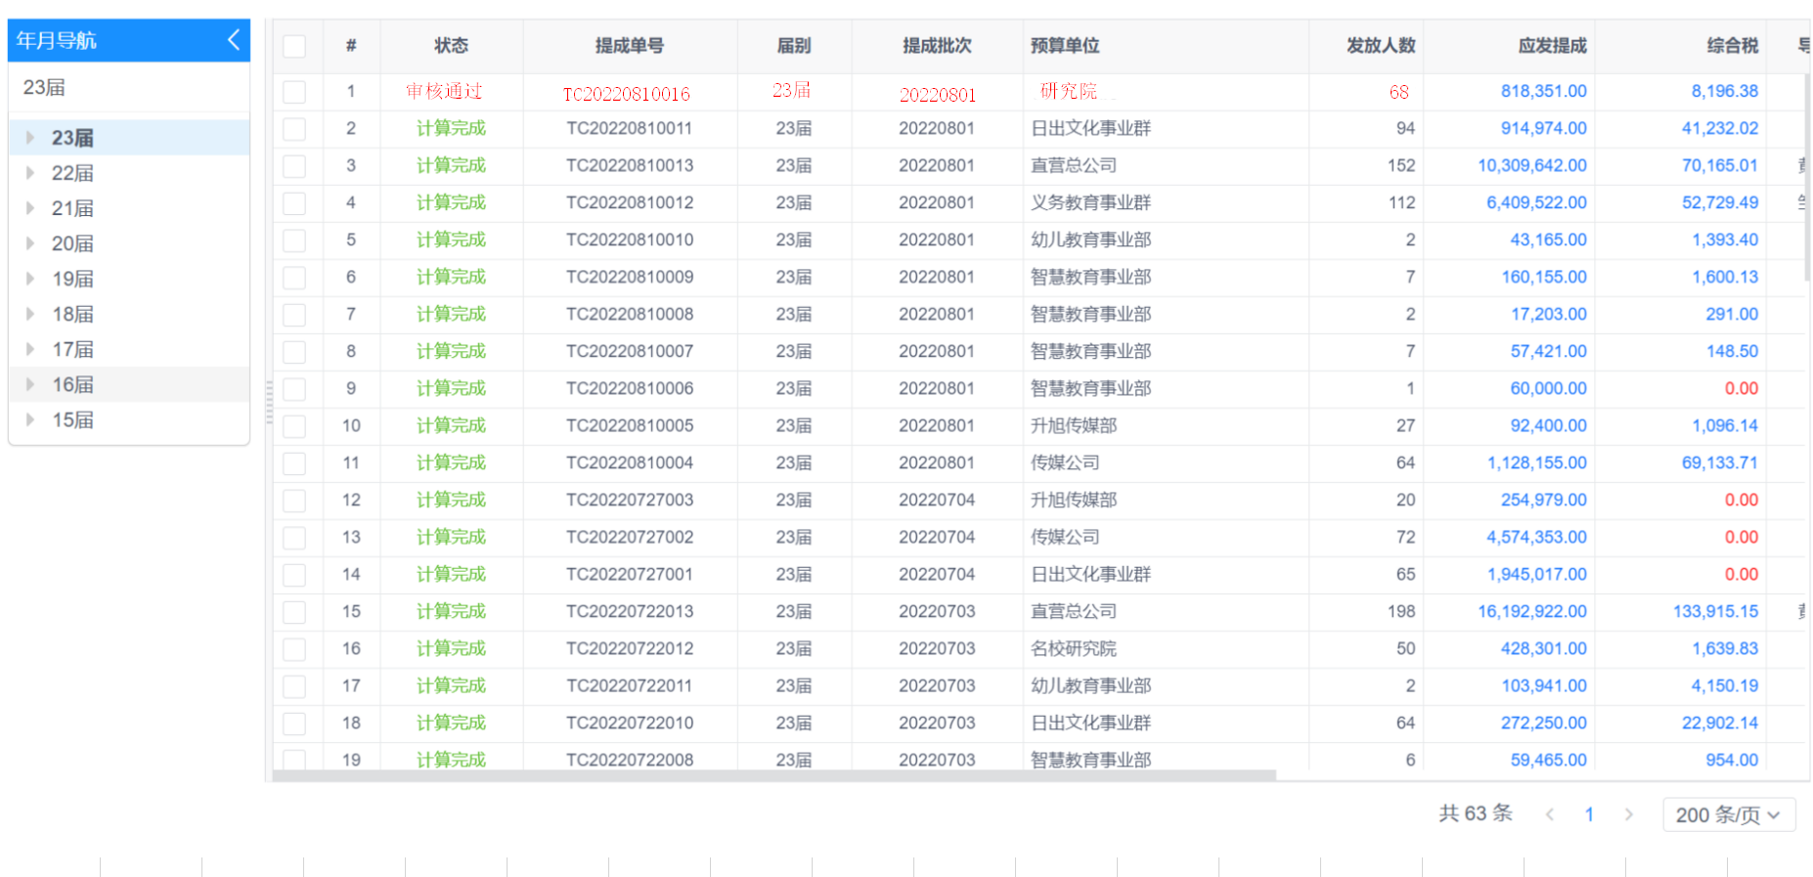
导入明细
费用明细
员工发放明细
导出外部户发放明细
员工个体户发放明细
退回
做账退回
出纳退回

